Anleitung
W I L K A - V O R S P R U N G D U R C H Q U A L I T Ä T

WILKA-Schließplan - Erfassung im Excel-Format
Anleitung

Der WILKA-Excel-Schließplan ist mit vielen Funktionen ausgestattet, die Ihnen das Erstellen eines Schließplanes
vereinfachern sollen.

Auf den nachstehenden Seiten erhalten Sie eine Übersicht über die Funktionen des WILKA-Excel-Schließplanes.

 | Inhaltsverzeichnis

 | Einleitung | Seite 1
 | 1. Musterschließanlagen | Seite 2
 | 2. Schließplan | Seite 3
 | 2.1 Systemauswahl | Seite 3
 | 2.2 Anlagenart | Seite 4
 | 2.3 Artikelauswahl | Seite 4
 | 2.4 Färbungen und Sonderausstattungen | Seite 5
 | 3. Artikelliste | Seite 6
 | 4. Sonderfunktionen mit Makro | Seite 7
 | 4.1 Markierten Bereich drucken | Seite 7

Einleitung

Der WILKA-Excel-Schließplan dient zur Erfassung Ihres Schließplanes mit allen in Excel vorhandenen
Funktionen. Sie haben hier die Möglichkeit fünf Tabellen mit besonderen Features auszuwählen.
Die einzelnen Tabellen erreichen Sie durch Auswahl eines Karteireiters im unteren Teil des Bildschirmes.

1. Musterschließanlagen

Für jede gängige Schließanlagenart haben wir eine Musterschließanlage hinterlegt. Durch Klick des Dropdown-Pfeiles
öffnet sich eine Auswahl aller vorhandenen Schließanlagenarten.

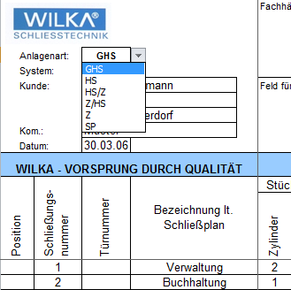

Nach Auswahl einer Schließanlagenart wird Ihnen eine entsprechende Musterschließanlage angezeigt.
Hier können Sie die Schreibweise von übergeordneten Schlüsseln und Zentral- bzw. Mitschließungsfunktionen
entnehmen.
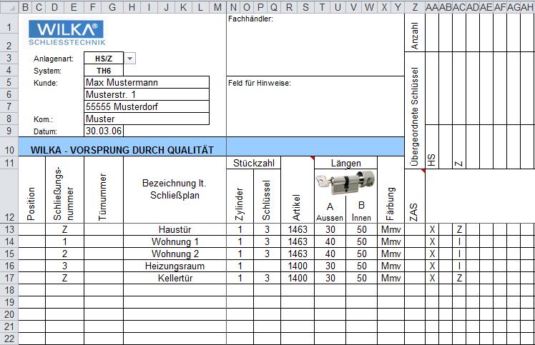

2. Schließplan

Der WILKA-Excel-Schließplan ist wie der ausgedruckte WILKA-Werksplan aufgebaut. Erfassen Sie hier
Ihre Schließanlage mit Schließungsnummern, Türnummern, Raumbezeichnungen, Stückzahlen Zylinder und
Schlüssel, Artikel, Längen und Ausführungen. Geben Sie den einzelnen Zylindern die gewünschten Funktionen.

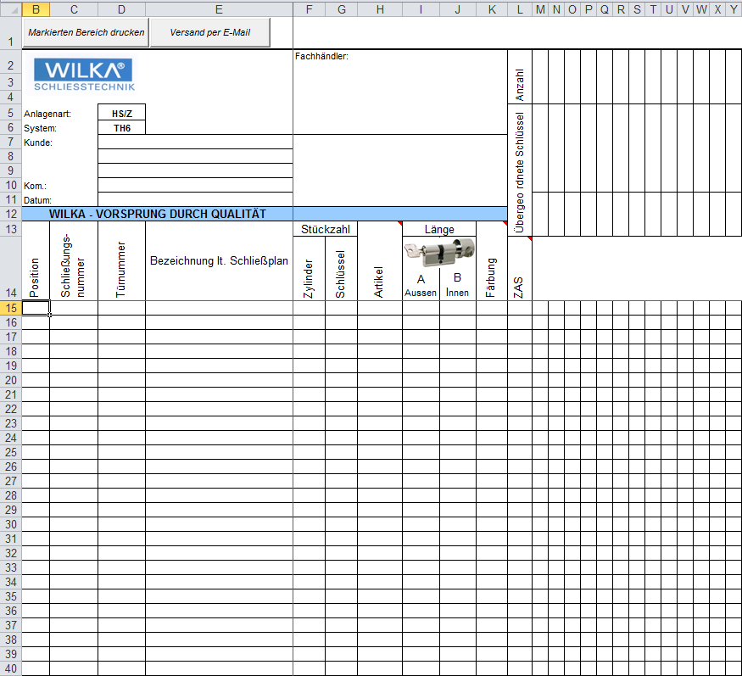

2.1 Systemauswahl

Entscheiden Sie vor der Eingabe in welchem Schließanlagensystem die Anlage bestellt werden soll. Durch
Klick auf den Pfeil erscheinen in einem Dropdown-Menü alle verfügbaren Systeme.

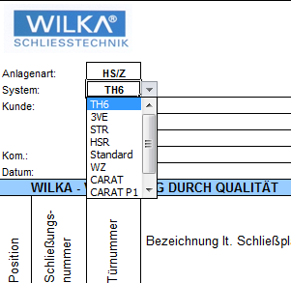

2.2 Anlagenart

Wie bei der Systemauswahl können Sie auch hier über ein Dropdown-Menü Ihre Wunschanlagenart auswählen.

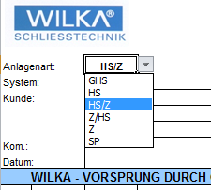

2.3 Artikelauswahl

In jeder Zelle unter Artikel haben Sie ein Dropdown-Menü in dem Sie den entsprechenen Artikel auswählen können.
Wenn Ihnen die WILKA-Artikel geläufig sind können Sie diese natürlich auch händisch einpflegen.

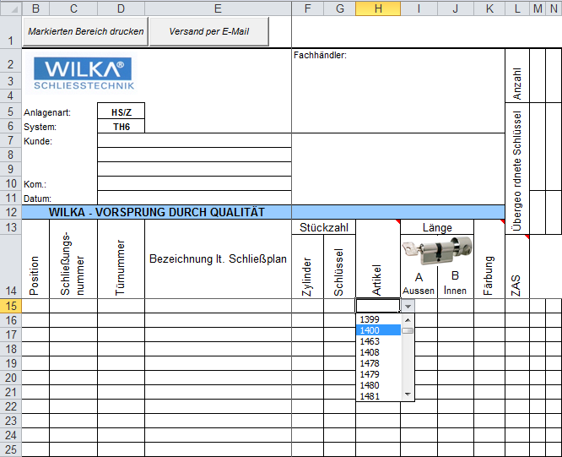

WICHTIG !!! Bevor Sie mit der Artikeleinpflege starten, wählen Sie Ihr gewünschtes Anlagensystem aus.
Die Artikelliste bezieht sich immer auf das gewählte System. Bei falscher Artikeleingabe erscheint
eine Fehlermeldung.

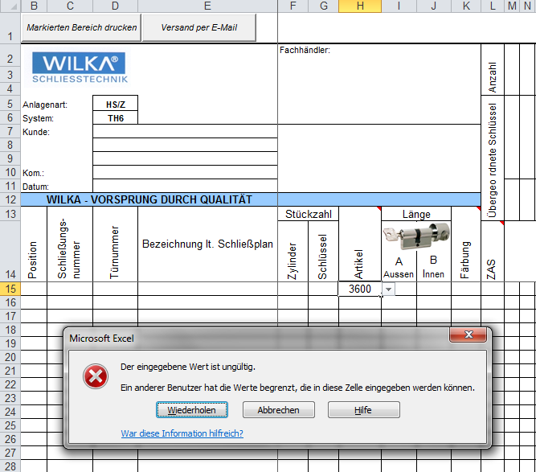

2.4 Färbungen und Zusatzausstattungen

In der Artikelliste sind neben den WILKA-Artikeln auch die möglichen Färbungen und ein Auszug aus den
gängigen Zusatzausstattungen aufgeführt. Entnehmen Sie hier die entsprechenden Kurzbezeichnungen und
tragen Sie diese in der Position bei der Spalte Färbung bzw. ZAS (Zusatzausstattung) ein.
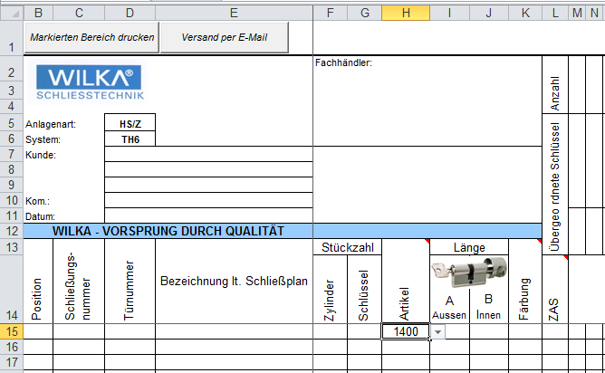

3. Artikelliste

In der Artikelliste sind alle Schließanlagensysteme hinterlegt. Die Artikel sind nach Zylinderart (wie z.B. Doppel-,
Halb-, Knaufzylinder usw.) aufgeführt. Wählen Sie den gewünschten Zylindertyp aus der nebenstehenden
Beschreibung und suchen in der Spalte System die Artikelbezeichnung.

In unserem nachstehenden Beispiel suchen wir einen Profildoppelzylinder mit Not- und Gefahrenfunktion im
Wendeschlüssel-System 3VE.
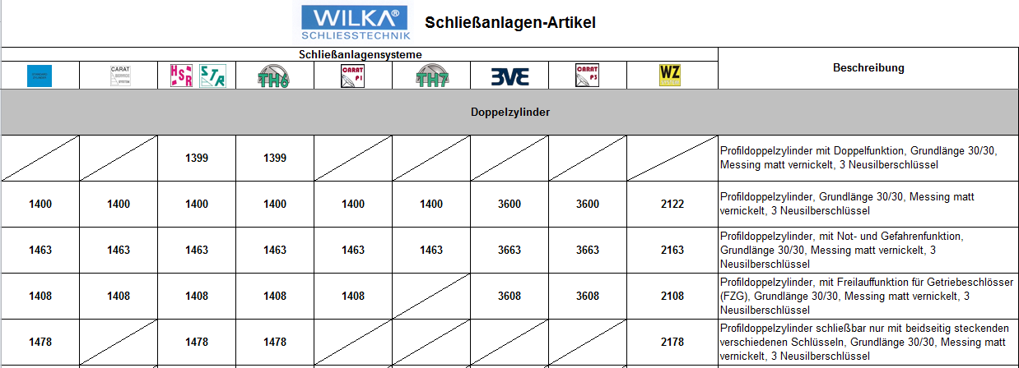

Neben den aufgeführten Artikeltypen finden Sie hier auch die gängigen Zylinderfärbungen und -zusatzausstattungen.
Auch diese sind Systemabhängig aufgelistet und die Machbarkeit wird durch ein "X" gekennzeichnet.

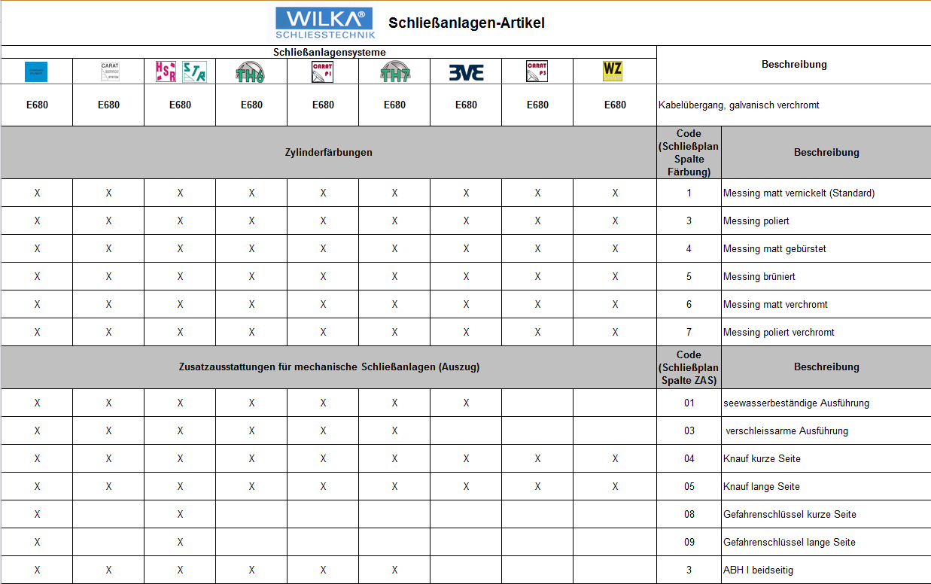

4. Sonderfunktionen mit Makro

Der WILKA-Excel-Schließplan enthält Sonderfunktionen die über ein Makro aktiviert werden. Um diese Funktionen
nutzen zu können, müssen Sie in Ihrer Excelversion die Sicherheitsfunktion von Makros anpassen.

4.1 Markierten Bereich drucken

Markieren Sie in Ihrem Schließplan den zu druckenden Bereich.
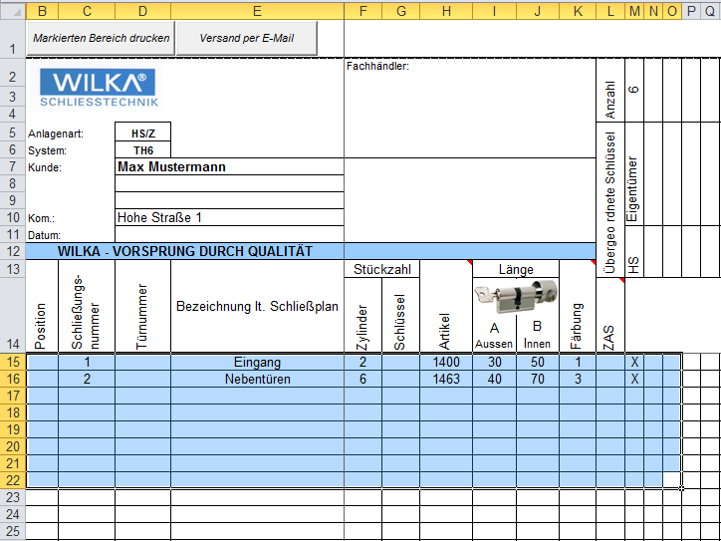

Klicken Sie dann mit der Maus auf den Button "Markierten Bereich drucken" und der ausgewählte Schließplan-
bereich wird auf Ihrem ausgewählten Standarddrucker ausgedruckt.

